List1
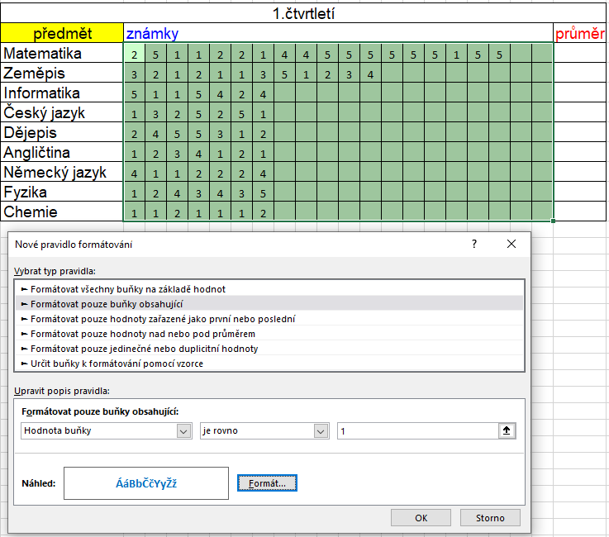
Podmíněné formátování - klasifikace

výsledek

1.čtvrtletí
předmět | známky |  |  |  |  |  |  |  |  |  |  |  |  |  |  |  |  |  | průměr
Matematika | 2 | 5 | 1 | 1 | 2 | 2 | 1 | 4 | 4 | 5 | 5 | 5 | 5 | 5 | 5 | 1 | 5 | 5 | 3.5
Zeměpis | 3 | 2 | 1 | 2 | 1 | 1 | 3 | 5 | 1 | 2 | 3 | 4 |  |  |  |  |  |  | 2.3333333333
Informatika | 5 | 1 | 1 | 5 | 4 | 2 | 4 |  |  |  |  |  |  |  |  |  |  |  | 3.1428571429
Český jazyk | 1 | 3 | 2 | 5 | 2 | 5 | 1 |  |  |  |  |  |  |  |  |  |  |  | 2.7142857143
Dějepis | 2 | 4 | 5 | 5 | 3 | 1 | 2 |  |  |  |  |  |  |  |  |  |  |  | 3.1428571429
Angličtina | 1 | 2 | 3 | 4 | 1 | 2 | 1 |  |  |  |  |  |  |  |  |  |  |  | 2
Německý jazyk | 4 | 1 | 1 | 2 | 2 | 2 | 4 |  |  |  |  |  |  |  |  |  |  |  | 2.2857142857
Fyzika | 1 | 2 | 4 | 3 | 4 | 3 | 5 |  |  |  |  |  |  |  |  |  |  |  | 3.1428571429
Chemie | 1 | 1 | 2 | 1 | 1 | 1 | 2 |  |  |  |  |  |  |  |  |  |  |  | 1.2857142857

Úkol: známky z jednotlivých předmětů mají mít různé barvy - k tomu využijeme funkci podmíněného formátování postup: 1. nejprve se vyberou ty buňky, ve kterých nastavuji pravidlo 2. máme označeno, na kartě Domů - podmíněné formátování - Nové pravidlo - formátovat pouze buňky obsahující 3. zapíšeme pravidlo - upravit nové pravidlo : hodnota buňky je rovno např. 1 - formát barva , tučně - ok takto můžeme nastavit další pravidla v dané označené oblasti

postup: |  | 1.
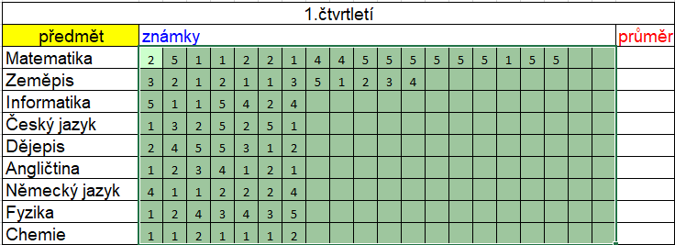

 |  | 2.
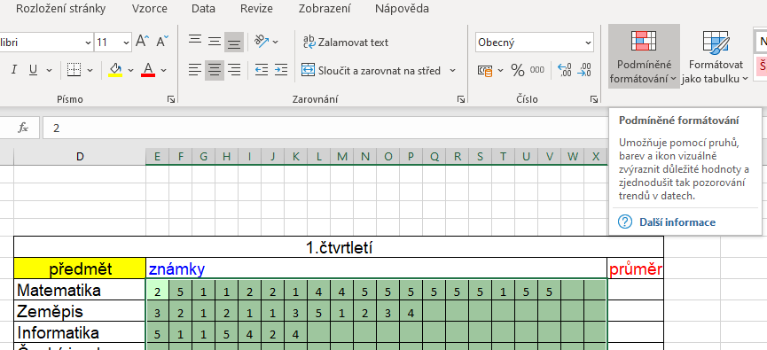

 |  | 3

